Tabelle1
PV Bau/BSA (IG RF-BB, …) | 2020 |  |  | 2021 |  |  |  |  |  |  |  |  |  |  |  | 2022 |  |  |  |  |  |  |  |  |  |  |  | 2023 |  |  |  |  |  |  |  |  |  |  |  | 2024 |  |  |  |  |  |  |  |  |  |  |  | 2025 |  |  |  |  |  |  |  |  |  |  |  | 2026 |  |  |  |  |  |  |  |  |  |  |  | 2027 |  |  |  |  |  |  |  |  |  |  |  | 2028 |  |  |  |  |  |  |  |  |  |  |  | 2029
ASTRA | 4. Q. |  |  | 1. Q. |  |  | 2. Q. |  |  | 3. Q. |  |  | 4. Q. |  |  | 1. Q. |  |  | 2. Q. |  |  | 3. Q. |  |  | 4. Q. |  |  | 1. Q. |  |  | 2. Q. |  |  | 3. Q. |  |  | 4. Q. |  |  | 1. Q. |  |  | 2. Q. |  |  | 3. Q. |  |  | 4. Q. |  |  | 1. Q. |  |  | 2. Q. |  |  | 3. Q. |  |  | 4. Q. |  |  | 1. Q. |  |  | 2. Q. |  |  | 3. Q. |  |  | 4. Q. |  |  | 1. Q. |  |  | 2. Q. |  |  | 3. Q. |  |  | 4. Q. |  |  | 1. Q. |  |  | 2. Q. |  |  | 3. Q. |  |  | 4. Q. |  |  | 1. Q. |  |  | 2. Q. |  |  | 3. Q. |  |  | 4. Q.
Dritte (Unternehmen, NSNW, …) | O | N | D | J | F | M | A | M | J | J | A | S | O | N | D | J | F | M | A | M | J | J | A | S | O | N | D | J | F | M | A | M | J | J | A | S | O | N | D | J | F | M | A | M | J | J | A | S | O | N | D | J | F | M | A | M | J | J | A | S | O | N | D | J | F | M | A | M | J | J | A | S | O | N | D | J | F | M | A | M | J | J | A | S | O | N | D | J | F | M | A | M | J | J | A | S | O | N | D | J | F | M | A | M | J | J | A | S | O | N | D
Erhaltungsprojekt (EP)
Massnahmenkonzept MK (Phase 31)
Massnahmenkonzept, Teil BSA
Massnahmenkonzept, Synthese
Wartezeit bis Vorliegen AP-Dossiers
Prüfung und Genehmigung MK durch FU (6 Mt.)
Submission PV für Phase 32-53
Massnahmenprojekt MP (Phase 32)
Prüfung und Genehmigung MP durch FU (6 Mt.)
Submission Baumeister (Phase 41)
Ausführungsplanung UFA (Phase 51)
Ausführung (Phase 52)
AP Installationen (inkl. SM AS Frick)
Ausführungsprojekt AP Installationen, v0.1
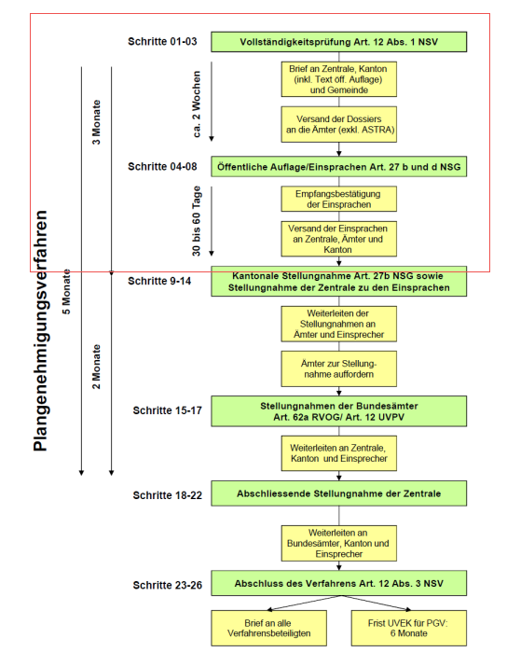
Stellungnahme BHU und GPL
Erstellung Dossier v1.0
Vernehmlassung BHU, GPL
Vernehmlassung FU und EP
Bereinigung Dossier v1.0
Technische Genehmigung FU
EingabeGS UVEK, formelle Prüfung
Öffentliche Auflage
Einsprachenbehandlung - PGV
AP SABA
Ausführungsprojekt AP SABA, v0.1
Stellungnahme BHU und GPL
AP SABA
- PGV abgeschlossen, wenn Phase 41 startet
DP SABA:
- Start DP SABA während Einsprachenbehandlung
- Fertigstellung mit MP
- Genehmigung DP noch vor Baustart (Annahme April 2025)
Erstellung Dossier v1.0
Vernehmlassung BHU, GPL
Vernehmlassung FU und EP
Bereinigung Dossier v1.0
Technische Genehmigung FU
Eingabe GS UVEK, formelle Prüfung - Auflage
Öffentliche Auflage
Einsprachenbehandlung - PGV
alternativ: Vorverlegung DP SABA => Beginn während Einsprachenbehandlung
Detailprojekt DP SABA
Genehmigung DP SABA (6 Mt.)
AP Lärmschutz
Ausführungsprojekt AP Lärm, v0.1
Vorabzug bis GzD
EIngabe GS UVEK, formelle Prüfung - Auflage
Öffentliche Auflage
Einsprachenbehandlung - PGV
Terminschiene unverändert
DP Detailprojekt Lärm
DP Prüfung Vorabzug - Genehmigung FU

